tasas
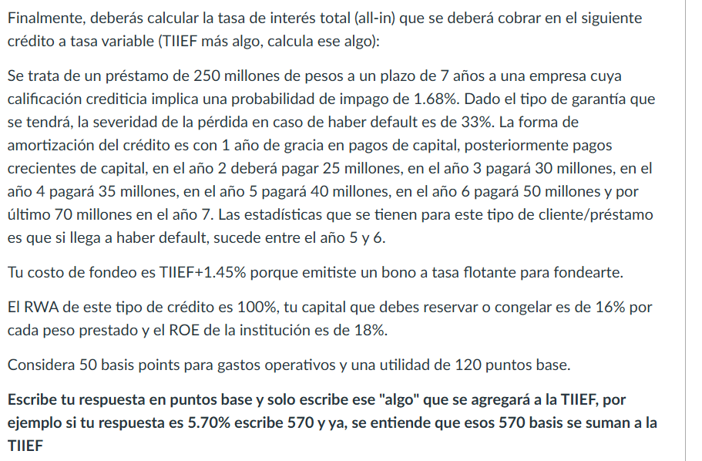
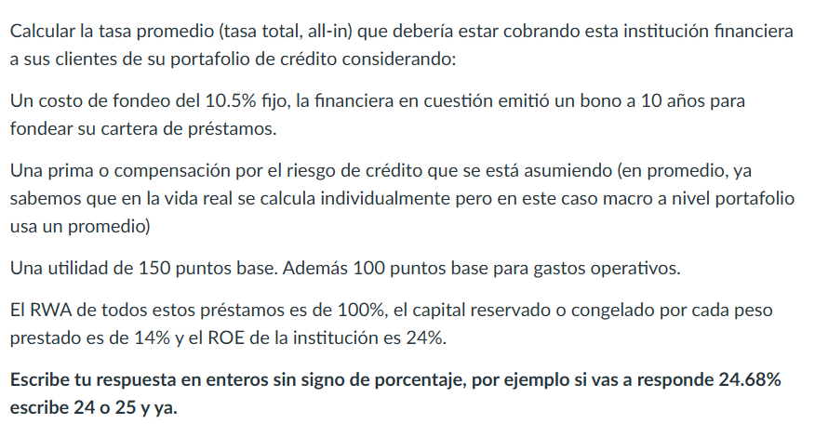

CASO A
EAD | 100.00%
PD | 1.80%
LGD | 40% | CASO B
Spread | 1.22% | EAD | 48.00%
Opex | 1.00% | PD | 1.68%
Utilidad | 1.50% | LGD | 33%
Costo Fondeo | 10.50% | Spread | 0.27%
RWA | 100% | Opex | 0.50%
Asignación Cap | 14% | Utilidad | 1.20%
ROE | 24% | Costo Fondeo | 1.45%
CC | 3.36% | RWA | 100%
Tasa Activa | 17.58% | Asignación Cap | 16%
 |  | ROE | 18%
 |  | CC | 2.88%
 |  | Tasa Activa | 6.30%

